상품제안서
크림 양장다이어리 기본형 | 상품코드: S24523

 |  |  |  |  |  |  | 02-713-8555 | www.synergygift.co.kr
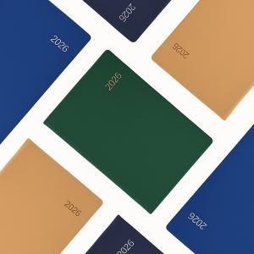

【상세/제작정보】 | 국내 자체제작 양장다이어리

【인쇄/포장옵션】 | 불박, 금박, 은박 / OPP(비닐)

【공급단가】 | 수량 | 100~ | 300~ | 500~ | 1,000~ | 3,000~
*VAT별도 | 심플25절 | 8,600원 | 7,900원 | 7,500원 | 7,100원 | 6,600원
 | 일반25절 | 8,750원 | 8,100원 | 7,600원 | 7,200원 | 6,800원

【상품 URL】 | https://www.synergygift.co.kr:443/src/goods_detail.php?gdno=24523

